会員管理機能
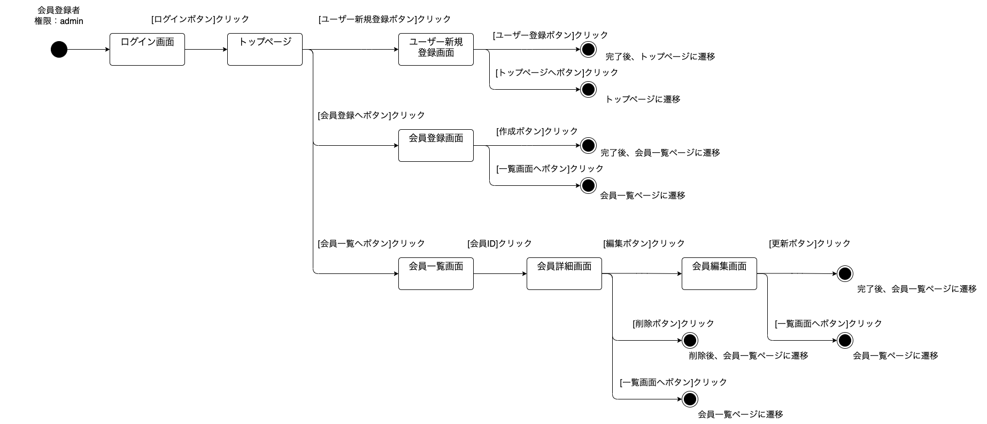
画面遷移図 | システム名 | 会員管理システム | 作成者 | 後安泰志 | 作成日 | 2023-10-07
 | サブシステム名 |  | 更新者 |  | 更新日

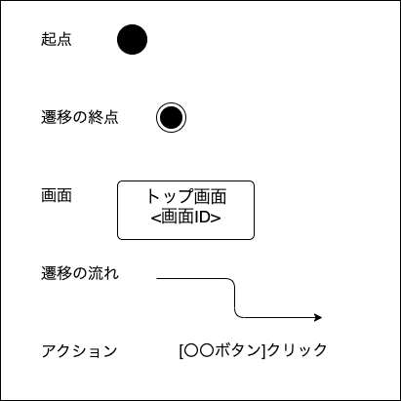
【権限が一般の場合の画面遷移図】

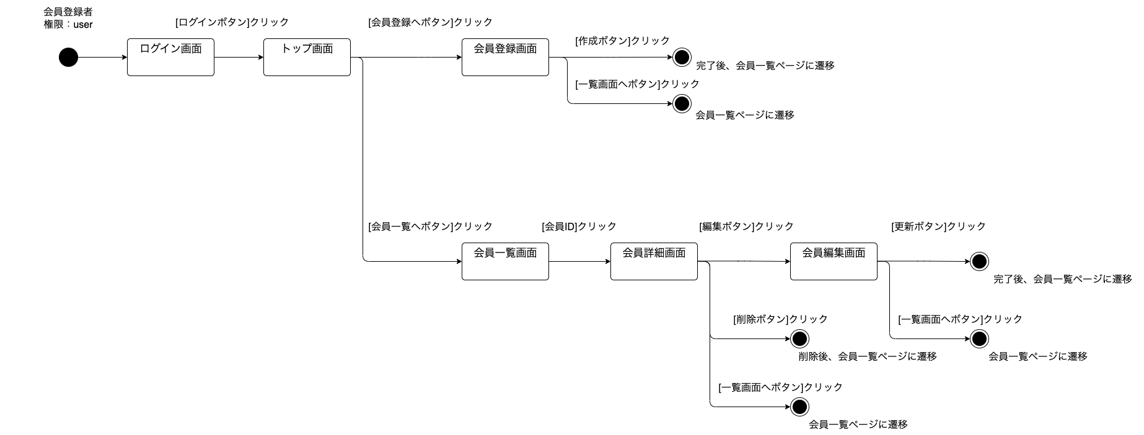

【権限が管理者の場合の画面遷移図】

